domestiqué avec dessin

Zebrafinken / Jap. Mövchen (Gezeichnet) Diamant mandarin / Moin. Du Japon (Avec dessin) Diamante mandarino / Passero del Giappone (con desegno) |  | Zebrafinken / Jap. Mövchen (Gezeichnet) Diamant mandarin / Moin. Du Japon (Avec dessin) Diamante mandarino / Passero del Giappone (con desegno)
Art / race / razza |  | Art / race / razza
 | Käfig Nr° Cage n° Gabbia n° |  | Käfig Nr° Cage n° Gabbia n°
Typ, Form / Type, Forme Typo, Forma | 20 | Typ, Form / Type, Forme Typo, Forma | 20
Grösse / Grandeur Grandezza | 15 | Grösse / Grandeur Grandezza | 15
Haltung / Attitude Portamento | 20 | Haltung / Attitude Portamento | 20
Farbe / Couleur Colore | 15 | Farbe / Couleur Colore | 15
Zeichnung / Dessin Disegno | 15 | Zeichnung / Dessin Disegno | 15
Gefieder, Kondition / Plumage, Condition Piumaggio, condizio | 15 | Gefieder, Kondition / Plumage, Condition Piumaggio, condizio | 15
Totale | 100 | Totale | 100
Bemerkungen / Observation / Osservazioni | Rang | Bemerkungen / Observation / Osservazioni | Rang
 | Austeller / Exposant / Espositore |  | Austeller / Exposant / Espositore

Zuchtrichter, Unterschrift, Stempel Datum Juge, signature, timbre, date il giudice, firma, da |  | Zuchtrichter, Unterschrift, Stempel Datum Juge, signature, timbre, date il giudice, firma, da

dom. avec dessin stamm
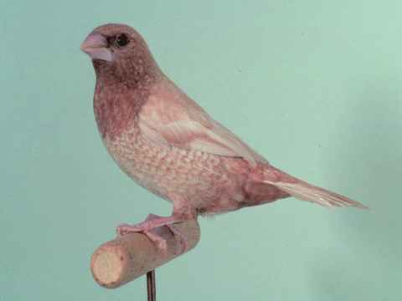
Zebrafinken / Jap. Mövchen (Gezeichnet) Diamant mandarin / Moin. Du Japon (Avec dessin) Diamante mandarino / Passero del Giappone (con desegno) |  |  |  |  |  |  | Zebrafinken / Jap. Mövchen (Gezeichnet) Diamant mandarin / Moin. Du Japon (Avec dessin) Diamante mandarino / Passero del Giappone (con desegno)
Art / race / razza |  |  |  |  |  |  | Art / race / razza
Käfig Nr° / Cage n° Gabbia n° |  |  | A | B | C | D | Käfig Nr° / Cage n° Gabbia n° |  |  | A | B | C | D
Typ, Form / Type, Forme Typo, Forma |  | 20 |  |  |  |  | Typ, Form / Type, Forme Typo, Forma
Grösse / Grandeur Grandezza |  | 15 |  |  |  |  | Grösse / Grandeur Grandezza |  | 15
Haltung / Attitude Portamento |  | 20 |  |  |  |  | Haltung / Attitude Portamento |  | 20
Farbe / Couleur Colore |  | 15 |  |  |  |  | Farbe / Couleur Colore |  | 15
Zeichnung / Dessin Disegno |  | 15 |  |  |  |  | Zeichnung / Dessin Disegno |  | 15
Gefieder, Kondition / Plumage, Condition Piumaggio, condizio |  | 15 |  |  |  |  | Gefieder, Kondition / Plumage, Condition Piumaggio, condizio |  | 15
 | Total | 80 |  |  |  |  |  | Total | 80
Bemerkungen / Observation / Osservazioni |  | Total / Totale |  |  |  |  | Bemerkungen / Observation / Osservazioni |  | Total / Totale
 |  | Harmoniepunkte Harmonie |  |  |  |  |  |  | Harmoniepunkte Harmonie
 |  | Total Stamm |  |  |  |  |  |  | Total Stamm
 |  | Rang |  |  |  |  |  |  | Rang
Zuchtrichter, Unterschrift, Stempel Datum Juge, signature, timbre, date il giudice, firma, data |  | Austeller / Exposant / Espositore |  |  |  |  | Zuchtrichter, Unterschrift, Stempel Datum Juge, signature, timbre, date il giudice, firma, data |  | Austeller / Exposant / Espositore

faune europ
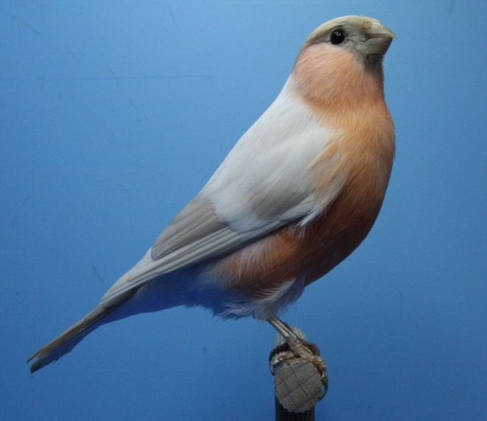 |  |  | 
Inländische Weich- und Körnerfresser (Gezeichnet) Insectivores et granivores indigène (Avec dessin) Insettivori e granivori indigeno (con desegno) |  |  | Inländische Weich- und Körnerfresser (Gezeichnet) Insectivores et granivores indigène (Avec dessin) Insettivori e granivori indigeno (con desegno)
Art / race / razza |  |  | Art / race / razza
 |  | Käfig Nr° Cage n° Gabbia n° |  |  | Käfig Nr° Cage n° Gabbia n°
Grösse, Körperhaltung, Kondition Grandeur, maintien, condition Grandezza e portamento, conditioni |  | 20 | Grösse, Körperhaltung, Kondition Grandeur, maintien, condition Grandezza e portamento, conditioni |  | 20
Farbe entsprechend der Art Couleur de la race Colore della raza |  | 20 | Farbe entsprechend der Art Couleur de la race Colore della raza |  | 20
Zeichnung entsprechnd der Art Dessin de la race Disegno della raza |  | 20 | Zeichnung entsprechnd der Art Dessin de la race Disegno della raza |  | 20
Gefieder Plumage Plumaggio |  | 15 | Gefieder Plumage Plumaggio |  | 15
Flügel und Schwanz Ailes et queue Ali e coda |  | 15 | Flügel und Schwanz Ailes et queue Ali e coda |  | 15
Schnabel, Füsse, Beine, Krallen Bec, jambes, pieds, yeux Becco, gambe, unghie |  | 10 | Schnabel, Füsse, Beine, Krallen Bec, jambes, pieds, yeux Becco, gambe, unghie |  | 10
 | Total | 100 |  | Total | 100
Bemerkungen / Observation / Osservazioni |  | Rang | Bemerkungen / Observation / Osservazioni |  | Rang
 |  | Austeller / Exposant / Espositore |  |  | Austeller / Exposant / Espositore

Zuchtrichter, Unterschrift, Stempel Datum Juge, signature, timbre, date il giudice, firma, da |  |  | Zuchtrichter, Unterschrift, Stempel Datum Juge, signature, timbre, date il giudice, firma, da

